LEESMIJ
Selecteer onder de X alles met een X. Als U dat gedaan heeft selecteert U het bestandje wat over is zie hier onder
en rechtsklik met de muis, dan krijg je onderstaand keuzeschermpje. Klik op kopieeren.

Ga naar het rekenblad Kcal en klik in de eerste doelcel Zie hieronder
Eerste doelcel is in kolom E onder de donkere afsluitbalk
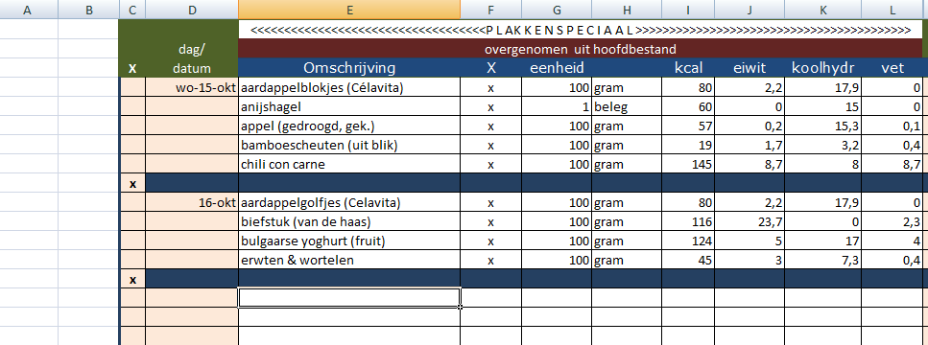

en rechts klik met je muis, je krijgt een keuzescherm en kies voor plakken speciaal

Kies dan voor waarden

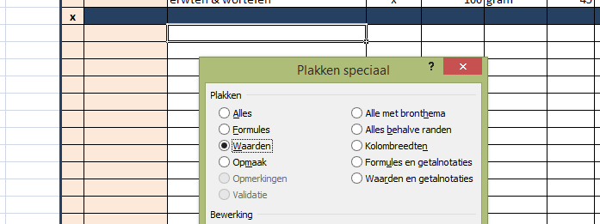

Hieronder ziet U het resultaat.

Vul nu de blauwe kolom in op het rekenbladKcal

 | http://excel-spreadsheet.nl

